Deckblatt
Bayerische Meisterschaft Einradfreestyle

 | 2023-04-22 | 23/04/2023

 | Anmeldung

 |  | bitte graue Felder ausfüllen
 | Verein
 | Ansprechpartner
 | Straße
 | Postleitzahl
 | Wohnort
 | email
 | Telefon
 | Handy

 | Alle Eingaben in Blatt "Meldung".
 | Gruppenkürnamen bitte im dazugehörigen Blatt ergänzen.

 | Startgebühr je Teilnehmer:
 | Einzelkür: | 12.00 €
 | Paarkür: | 10.00 €
 | Kleingruppe: | 8.00 €
 | Großgruppe: | 8.00 €

 | Fehlende Juroren je: | 50.00 €

 | Meldeschluss: | 2023-03-19

 | Meldeadresse: | Einrad.Anmeldung@tsv-ga.de
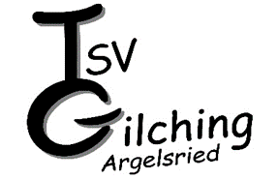
 | TSV Gilching-Argelsried
 | Kontakt:
 | Doris Riedlberger
 | Doris Segerer
 | Einrad@tsv-ga.de

